DQE LOBA
CLIENT : PAM
ADRESSE :
TEL :
FAX :
N°CC :

DEVIS N°

INSTALLATION ET MAINTENANCE D'UN GROUPE ELECTROGÈNE DE 70 KVA AU BUREAU CERFAM
COCODY SAINT JEAN |  |  |  | Date : 08/09/2025

Réf. | Description des biens | Unité | Quantité | Cout unitaires | Valeur (FCFA)
1 | Achat et Installations de Groupe Electrogène APS 65 KVA - Puissance : 65 KVA - Capots insonorisés - Inverseur automatique - Capacité du réservoir à carburant : - 150 litres et plus - Batteries câblées 12 volts - Moteur auto amorcé, protégé et ventilé - Tension 380-400 volts neutre sortie courant triphasé - Fréquence 50HZ | u | 1 | - | -
1.1 | - GROUPE ELECTROGENE 70 KVA SERVICE SECOURS . - CAPOTAGE INSONORISE SILENT IV Détection secteur, chargeur de batterie, préchauffage moteur, disjoncteur tétrapolaire | u | 1 | 8,249,611 | 8,249,611
1.2 | - Inverseur normal / secours tétrapolaire 100 A en armoire séparée | u | 1 | 841,650 | 841,650
1.3 | Carburant pour le test et mise en service du groupe électrogène | Litres | 70 | 700 | 49,000
1.4 | Déplacement et Manutention GE | ens | 1 | 136,500 | 136,500
2 | Frais de câblage et accessoires d'installation | u | 1 |  | -
2.1 | Câble d'alimentation U1000 R2V 5x25mm² | ml | 12 | 13,736 | 164,832
2.2 | Câble titanex 7G1,5mm² pour la commande | ml | 15 | 3,446 | 51,690
2.3 | PVC Ø 75 | ml | 12 | 1,800 | 21,600
2.4 | Coude PVC 75 1/8 | u | 2 | 1,238 | 2,476
3 | Frais de révision de la terre du Groupe électrogène
3.1 | Mètre de cuivre nu 29mm² | ml | 15 | 2,745 | 41,175
3.2 | Piquet de terre 2m | u | 1 | 6,815 | 6,815
3.3 | Collier colson | u | 20 | 68 | 1,360
3.4 | Petits lots d'accessoires de pose | ens | 1 | 10,000 | 10,000
4 | Frais annuel d'entretien préventif (à raison d'un entretien trimestriel soient quatre entretiens annuels) | u | 4
 | Maintenance du groupe électrogène 70KVA (3mois dont 4 fois dans l’année) | ens | 4 | 80,000 | 320,000
 | Vidange du groupe électrogène 70KVA (6mois dont 2 fois dans l’année) | ens | 2 | 50,000 | 100,000
 | Filtre à gasoil | u | 2 | 28,104 | 56,208
 | Filtre à huile | u | 2 | 12,564 | 25,128
 | Filtre à aire | u | 2 | 54,884 | 109,768
 | Huile de moteur Diesel | l | 32 | 2,650 | 84,800
 | Liquide de refroidissement | l | 26 | 2,550 | 66,300
4 | MAINS D'ŒUVRE | Ens | 1 | 350,700 | 350700
 | - Déplacement et Manutention GE
 | - Déplacement et Manutention GE
 | - Fixation des supports de chemin de câble
 | - Poses de chemin de câble
 | - Passage et raccordement du câble électrique
 | - Test
 | - Mise en service
 | TECHNICIEN
 | Electricien | u | 3
 | CONDITIONS COMMERCIALES
 | Validité de l'offre :
 | Délai d'exécution des travaux : | J nc | 2
 | Règlement : selon nos termes

TOTAL (FCFA) |  |  |  |  | 10,689,613
TVA (18%) NON facturée (FCFA) |  |  |  |  | 1,924,130
Autres Frais (préciser)
Grand Total |  |  |  |  | 12,613,743

Arrêté le présent devis à la somme de :

SERVICE COMMERCIAL

Detail Annulé
CLIENT: Programme Alimentaire Mondiale des Etats Unies en Côte d'ivoire
ADRESSE: 01 BP 1747 Abidjan 01
TEL : +225 27 20 20 77 00
FAX :
N°CC :

DEVIS N°

INSTALLATION ET MAINTENANCE D'UN GROUPE
ELECTROGÈNE DE 70 KVA AU BUREAU CERFAM |  |  |  |  |  |  |  |  | COM 350 000
CERFAM COCODY SAINT JEAN |  |  |  | Date : 08/09/2025
PROPOSITION 1 : MAQUE APS

Réf. | Description des biens | Unité | Quantité | Cout unitaires | Valeur (FCFA)
1 | Achat et Installations de Groupe Electrogène APS 70 KVA - Puissance : 70 KVA - Capots insonorisés - Inverseur automatique - Capacité du réservoir à carburant : - 150 litres et plus - Batteries câblées 12 volts - Moteur auto amorcé, protégé et ventilé - Tension 380-400 volts neutre sortie courant triphasé - Fréquence 50HZ | u | 1 | - | -
1.1 | - GROUPE ELECTROGENE 70 KVA SERVICE SECOURS . - CAPOTAGE INSONORISE SILENT IV Détection secteur, chargeur de batterie, préchauffage moteur, disjoncteur tétrapolaire | u | 1 | 9,643,863 | 9,643,863 | 8,385,968 | 1.15 | 9,643,863 | 10,689,900
1.2 | - Inverseur normal / secours tétrapolaire 100 A en armoire séparée | u | 1 | 1,315,273 | 1,315,273 | 1,096,061 | 1.2 | 1,315,273
1.3 | Carburant pour le test et mise en service du groupe électrogène | Litres | 70 | 700 | 49,000 | 700 | 1 | 700
1.4 | Déplacement et Manutention GE | ens | 1 | 180,000 | 180,000 | 150,000 | 1.2 | 180,000 | 2,303,932
2 | Frais de câblage et accessoires d'installation | u | 1 | - | - |  | 1.2 | -
2.1 | Câble d'alimentation U1000 R2V 5x25mm² | ml | 12 | 16,483 | 197,798 | 13,736 | 1.2 | 16,483
2.2 | Câble titanex 7G1,5mm² pour la commande | ml | 15 | 4,135 | 62,028 | 3,446 | 1.2 | 4,135
2.3 | PVC Ø 75 | ml | 12 | 2,160 | 25,920 | 1,800 | 1.2 | 2,160
2.4 | Coude PVC 75 1/8 | u | 2 | 1,800 | 3,600 | 1,500 | 1.2 | 1,800
3 | Frais de révision de la terre du Groupe électrogène |  |  | - |  |  | 1.2 | -
3.1 | Mètre de cuivre nu 29mm² | ml | 15 | 3,294 | 49,410 | 2,745 | 1.2 | 3,294
3.2 | Piquet de terre 2m | u | 1 | 8,178 | 8,178 | 6,815 | 1.2 | 8,178
3.3 | Collier colson | u | 20 | 120 | 2,400 | 100 | 1.2 | 120
3.4 | Petits lots d'accessoires de pose | ens | 1 | 12,000 | 12,000 | 10,000 | 1.2 | 12,000
4 | Frais annuel d'entretien préventif (à raison d'un entretien trimestriel soient quatre entretiens annuels) | u | 4 | - |  |  | 1.2 | -
 | Maintenance du groupe électrogène 70KVA (3mois dont 4 fois dans l’année) | ens | 4 | 80,000 | 320,000 |  | 1.2 | -
 | Vidange du groupe électrogène 70KVA (6mois dont 2 fois dans l’année) | ens | 2 | 50,000 | 100,000 |  | 1.2 | -
 | Filtre à gasoil | u | 2 | 40,560 | 81,120 | 33,800 | 1.2 | 40,560
 | Filtre à huile | u | 2 | 16,224 | 32,448 | 13,520 | 1.2 | 16,224
 | Filtre à air | u | 2 | 65,861 | 131,722 | 54,884 | 1.2 | 65,861
 | Huile de moteur Diesel | l | 32 | 3,180 | 101,760 | 2,650 | 1.2 | 3,180
 | Liquide de refroidissement | l | 26 | 3,060 | 79,560 | 2,550 | 1.2 | 3,060
 |  |  |  |  |  |  | 1.2 | -
 |  |  |  |  |  |  | 1.2 | -
4 | MAINS D'ŒUVRE | Ens | 1 | 450,000 | 450,000 | 350,700 | 1.2 | 420,840
 | - Fixation des supports de chemin de câble |  |  |  |  |  | 1.2 | -
 | - Poses de chemin de câble |  |  |  |  |  | 1.2 | -
 | - Passage et raccordement du câble électrique
 | - Test
 | - Mise en service

 | TECHNICIEN
 | Electricien | u | 3

 | CONDITIONS COMMERCIALES
 | Validité de l'offre : 60 jours à compter de la date de dépôt de l'offre
 | Disponiblité de l'équipement : En stock sauf vente entre temps
 | Garanti de l'équipement : 01an pièce et main d'œuvre
 | Délai d'exécution des travaux : 02 Jours NC
 | Conditions de règlement : Selon nos termes

TOTAL HT (FCFA) |  |  |  |  | 12,846,080 | 2,156,467
TVA (18%) NON facturée (FCFA) |  |  |  |  | 2,312,294
TOTAL TTC (FCFA) |  |  |  |  | 12,846,080

Arrêté le présent devis à la somme de :

SERVICE COMMERCIAL
 |  |  |  |  | 1,719,696

Devis ok Annulé
CLIENT: Programme Alimentaire Mondiale des Etats Unies en Côte d'ivoire
ADRESSE: 01 BP 1747 Abidjan 01
TEL : +225 27 20 20 77 00
FAX :
N°CC :

DEVIS N°0782/2025

FOURNITURE - INSTALLATION ET MAINTENANCE D'UN GROUPE
ELECTROGÈNE DE 70 KVA AU BUREAU CERFAM
CERFAM COCODY SAINT JEAN
MARQUE APS |  |  | Date : 12/09/2025

Réf. | Description des biens | Quantité | Cout unitaires | Valeur (FCFA)
1 | Achat et Installations de Groupe Electrogène APS 70 KVA - Puissance : 70 KVA - Capots insonorisés - Inverseur automatique - Capacité du réservoir à carburant : - 150 litres et plus - Batteries câblées 12 volts - Moteur auto amorcé, protégé et ventilé - Tension 380-400 volts neutre sortie courant triphasé - Fréquence 50HZ | 1 | 11,388,136 | 11,388,136
2 | Frais de câblage et accessoires d'installation | 1 | 611,334 | 611,334 | 1.2 | -
3 | Frais annuel d'entretien préventif (à raison d'un entretien trimestriel soient quatre entretiens annuels) | 4 | 211,652 | 846,610 | 1.2 | -
 |  |  |  |  | 1.2 | -

 | CONDITIONS COMMERCIALES
 | Validité de l'offre : 60 jours à compter de la date de dépôt de l'offre
 | Disponiblité de l'équipement : En stock sauf vente entre temps
 | Garanti de l'équipement : 01 an pièce et main d'œuvre
 | Délai d'exécution des travaux : 02 Jours NC
 | Conditions de règlement : Selon nos termes

TOTAL HT (FCFA) |  |  |  | 12,846,080
TVA (18%) NON facturée (FCFA) |  |  |  | 2,312,294
TOTAL TTC (FCFA) |  |  |  | 12,846,080

Arrêté le présent devis à la somme de :
Douze millions huit cent quarante-six mille quatre-vingts Francs CFA

SERVICE COMMERCIAL

Detail ok
CLIENT: Programme Alimentaire Mondiale des Etats Unies en Côte d'ivoire
ADRESSE: 01 BP 1747 Abidjan 01
TEL : +225 27 20 20 77 00
FAX :
N°CC :

DEVIS N°

INSTALLATION ET MAINTENANCE D'UN GROUPE
ELECTROGÈNE DE 70 KVA AU BUREAU CERFAM |  |  |  |  |  |  |  |  | COM 350 000
CERFAM COCODY SAINT JEAN |  |  |  | Date : 08/09/2025
PROPOSITION 1 : MAQUE APS

Réf. | Description des biens | Unité | Quantité | Cout unitaires | Valeur (FCFA)
1 | Achat et Installations de Groupe Electrogène APS 70 KVA - Puissance : 70 KVA - Capots insonorisés - Inverseur automatique - Capacité du réservoir à carburant : - 150 litres et plus - Batteries câblées 12 volts - Moteur auto amorcé, protégé et ventilé - Tension 380-400 volts neutre sortie courant triphasé - Fréquence 50HZ | u | 1 | - | -
1.1 | - GROUPE ELECTROGENE 65 KVA SERVICE SECOURS . - CAPOTAGE INSONORISE SILENT IV Détection secteur, chargeur de batterie, préchauffage moteur, disjoncteur tétrapolaire | u | 1 | 11,363,560 | 11,363,560 | 9,881,356 | 1.15 | 11,363,560 | 10,689,900
1.2 | - Inverseur normal / secours tétrapolaire 100 A en armoire séparée | u | 1 | 1,315,273 | 1,315,273 | 1,096,061 | 1.2 | 1,315,273
1.3 | Carburant pour le test et mise en service du groupe électrogène | Litres | 70 | 700 | 49,000 | 700 | 1 | 700
1.4 | Déplacement et Manutention GE | ens | 1 | 180,000 | 180,000 | 150,000 | 1.2 | 180,000 | 808,544
2 | Frais de câblage et accessoires d'installation | u | 1 | - | - |  | 1.2 | -
2.1 | Câble d'alimentation U1000 R2V 5x25mm² | ml | 12 | 16,483 | 197,798 | 13,736 | 1.2 | 16,483
2.2 | Câble titanex 7G1,5mm² pour la commande | ml | 15 | 4,135 | 62,028 | 3,446 | 1.2 | 4,135
2.3 | PVC Ø 75 | ml | 12 | 2,160 | 25,920 | 1,800 | 1.2 | 2,160
2.4 | Coude PVC 75 1/8 | u | 2 | 1,800 | 3,600 | 1,500 | 1.2 | 1,800
3 | Frais de révision de la terre du Groupe électrogène |  |  | - |  |  | 1.2 | -
3.1 | Mètre de cuivre nu 29mm² | ml | 15 | 3,294 | 49,410 | 2,745 | 1.2 | 3,294
3.2 | Piquet de terre 2m | u | 1 | 8,178 | 8,178 | 6,815 | 1.2 | 8,178
3.3 | Collier colson | u | 20 | 120 | 2,400 | 100 | 1.2 | 120
3.4 | Petits lots d'accessoires de pose | ens | 1 | 12,000 | 12,000 | 10,000 | 1.2 | 12,000
4 | Frais annuel d'entretien préventif (à raison d'un entretien trimestriel soient quatre entretiens annuels) | u | 4 | - |  |  | 1.2 | -
 | Maintenance du groupe électrogène 70KVA (3mois dont 4 fois dans l’année) | ens | 4 | 80,000 | 320,000 |  | 1.2 | -
 | Vidange du groupe électrogène 70KVA (6mois dont 2 fois dans l’année) | ens | 2 | 50,000 | 100,000 |  | 1.2 | -
 | Filtre à gasoil | u | 2 | 40,560 | 81,120 | 33,800 | 1.2 | 40,560
 | Filtre à huile | u | 2 | 16,224 | 32,448 | 13,520 | 1.2 | 16,224
 | Filtre à air | u | 2 | 65,861 | 131,722 | 54,884 | 1.2 | 65,861
 | Huile de moteur Diesel | l | 32 | 3,180 | 101,760 | 2,650 | 1.2 | 3,180
...

Devis ok
CLIENT: Programme Alimentaire Mondiale des Etats Unies en Côte d'ivoire
ADRESSE: 01 BP 1747 Abidjan 01
TEL : +225 27 20 20 77 00
FAX :
N°CC :

DEVIS N°0012/2025

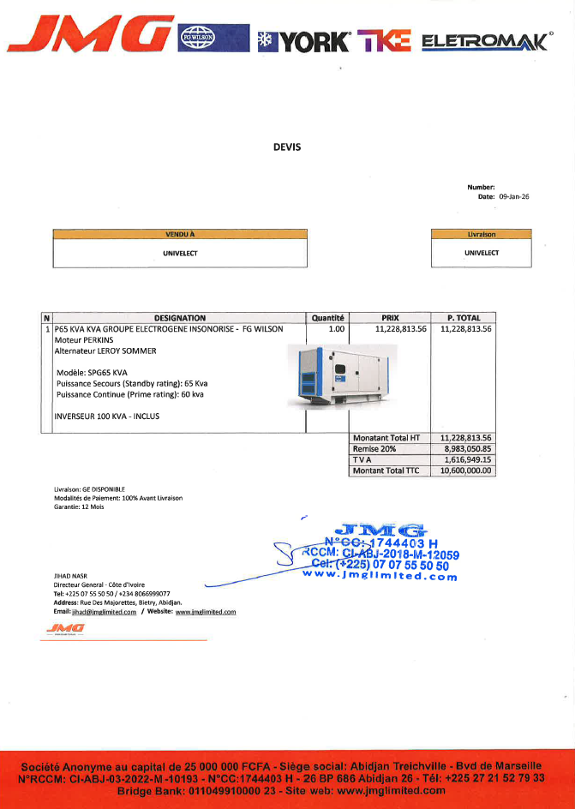
FOURNITURE - INSTALLATION ET MAINTENANCE D'UN GROUPE
ELECTROGÈNE DE 70 KVA AU BUREAU CERFAM
CERFAM COCODY SAINT JEAN
MARQUE FG WILSON |  |  | Date : 09/01/2025

Réf. | Description des biens | Quantité | Cout unitaires | Valeur (FCFA)
1 | Achat et Installations de Groupe Electrogène FG WILSON 70 KVA - Puissance : 65 KVA - Capots insonorisés - Inverseur automatique - Capacité du réservoir à carburant : - 150 litres et plus - Batteries câblées 12 volts - Moteur auto amorcé, protégé et ventilé - Tension 380-400 volts neutre sortie courant triphasé - Fréquence 50HZ | 1 | 12,907,833 | 12,907,833
2 | Frais de câblage et accessoires d'installation | 1 | 611,334 | 611,334 | 1.2 | -
3 | Frais annuel d'entretien préventif (à raison d'un entretien trimestriel soient quatre entretiens annuels) | 4 | 211,652 | 846,610 | 1.2 | -
 |  |  |  |  | 1.2 | -

 | CONDITIONS COMMERCIALES
...
 |  |  |  | 14,365,777
 |  |  |  | 2,585,840
 |  |  |  | 14,365,777
...

